GRAPHIQUE VILLES
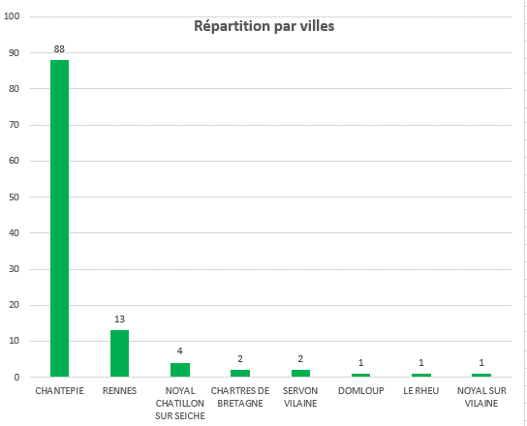

GRAPHIQUE AGE
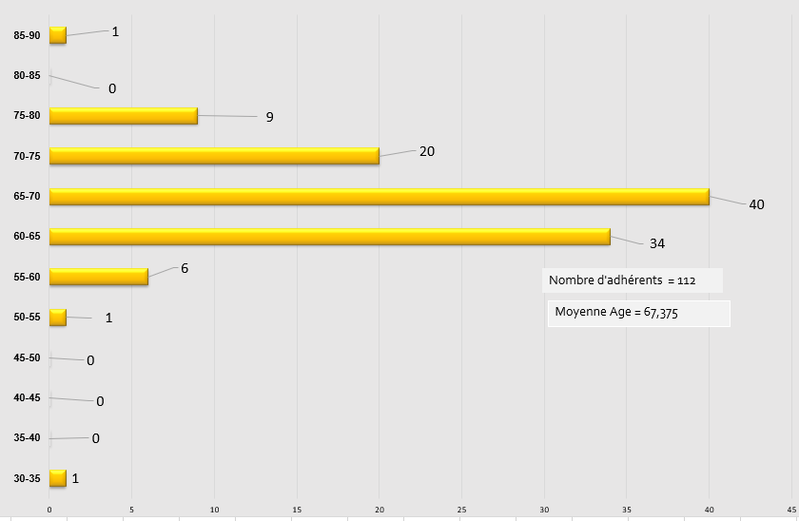

>60 jusqu’à 75 : | 94

GRAPHIQUE F_H
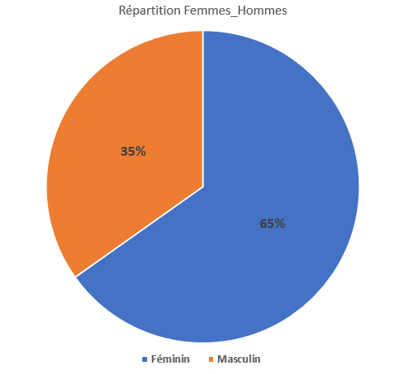

GRAPHIQUE STRUCRURE
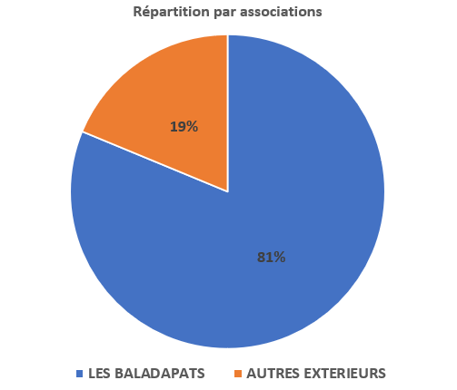
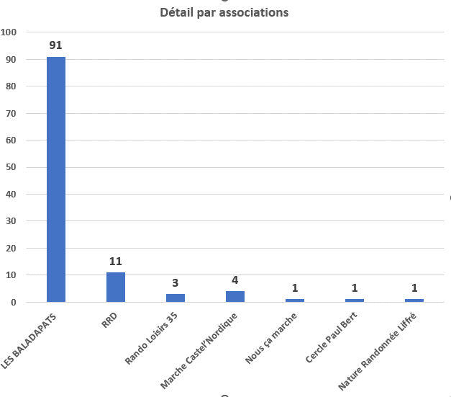

saison 2022-2023

 |  |  |  |  | N'hésitez pas à consulter le calendrier qui sera mis à jour régulièrement sur notre site : https://randobaladapats35.sportsregions.fr/

Prog | Saison 2022-2023
N° | jour | Date | heure départ | durée | Lieu | organisateur |  | Nbre de chaussures | Nbre de kms | nbre de participants | Distance Véhicule AR
1 | Dimanche | 2022-09-11 | 8h30 | journée | Cancale att. 400 mètres Dénivelé positif | Denise et Serge / Annie et Patrick |  | 3 | 20.6 | 15 | 166
1 | mercredi dimanche | 21 sept / 25 sept | 7h | Séjour 5 jours | Aux Abers | Bureau ( Olvier) |  | 2 | 76 | 28 | 322
1 | Dimanche | 2022-09-25 | 13h30 | 1/2 journée | Nouvoitou Boucle de l'Yaine | Véronique Dauvier et Claudine Bauchet |  | 1 | 11 | 8 | 20
1 | jeudi | 2022-10-06 | 13h30 | 1/2 journée | Ville et campagne Pont-Péan | Françoise Ravary |  | 1 | 11 | 11 | 32
1 | Dimanche | 2022-10-09 | 9h | journée | La Bouëxière : L'étang de Chevré | Olivier et Anne Marie |  | 2 | 20 | 10 | 48
1 | Dimanche | 2022-10-23 | 13h30 | 1/2 journée | Saint Médard sur Ille/ le sentier de St Médard | Philippe / Viviane |  | 1 | 10 | 23 | 64
1 | jeudi | 2023-11-03 | 13h3 | 1/2 journée | Saint Brieuc des iffs circuit des Bouterolle | Françoise Ravary |  | 1 | 10 | 7 | 74
1 | Dimanche | 2022-11-06 | 13h30 | 1/2 journée | Noyal-Chatillon sur Seiche | Marie-Agnés ,Geneviève Maddy |  | 1 | 10 | 11 | 20
1 | Dimanche | 2022-11-20 | 13h30 | 1/2 journée | LAILLÉ :Circuit Autour de LAILLÉ | Marie-Thérèse et Eric |  | 1 | 12 | 25 | 40
1 | jeudi | 2022-12-01 | 13h30 | 1/2 journée | le circuit de Saint-Gilles "Cacé et Vaurouil " | Olivier et Anne Marie |  | 1 | 12 | 12 | 45
1 | Dimanche | 2022-12-04 | 13h30 | 1/2 journée | Chanteloup Circuit "la balade de Pouez" | Christine Bouchet et Nicole Pouplard |  | 1 | 11 | 16 | 40
1 | Dimanche | 2022-12-18 | 13h30 | 1/2 journée | Rennes la Courrouze ( Randonnée annulée ) | Françoise Ravary |  | annulée |  |  | 0
2 | jeudi | 2023-01-05 | 13h30 | 1/2 journée | Saint Grégoire "Circuit de la Boutière" | Anne Marie et Olivier |  | 1 | 12 | 17 | 28
2 | Dimanche | 2023-01-15 | 13h30 | 1/2 journée | Noyal sur Vilaine 2 boucles la Haute Roche et Brocéliande la galette des rois Salle des Marelles (Mairie) | Christine et Marie-Agnès |  | 1 | 9.5 | 35 | 20
2 | Dimanche | 2023-01-29 | 13h30 | 1/2 journée | Pont Péan | Denise et Serge / Annie et Patrick |  | 1 | 12 | 35 | 30
2 | jeudi | 2023-02-02 | 13h30 | 1/2 journée | Betton | Anne Marie et Olivier |  | 1 | 12 | 13 | 30
2 | Dimanche | 2023-02-12 | 13h30 | 1/2 journée | Saint Sulpice la Forêt | Anne Marie et Olivier |  | 1 | 12 | 26 | 40
2 | Dimanche | 2022-02-26 | 13h30 | 1/2 journée | Orgères | Marie-Agnès Serrand, Eliane Roger, Maddy Mouginot… |  | 1 | 10 | 25 | 35
2 | Jeudi | 2023-03-02 | 13h30 | 1/2 journée | Nouvoitou "Les deux Moulins" | Anne Marie et Olivier |  | 1 | 13.7 | 19 | 24
2 | Dimanche | 2023-03-12 | 13h30 | 1/2 journée | Acigné | Annie et Olivier |  | 1 | 12 | 24 | 25
2 | Dimanche | 2023-03-26 | 9h30 | journée | Cicé-Blossac ( Randonnée annulée ) | Thierry Février |  | annulée
3 | jeudi | 2023-04-06 | 13h30 | 1/2 journée | La Mézière | Denise et Serge / Annie et Patrick |  | 1 | 12 | 14 | 74
3 | Dimanche | 2023-04-16 | 13h30 | 1/2 journée | Tremelin | Georges, Laurence et Didier Louvel |  | 1 | 11 | 26 | 88
3 | jeudi | 2023-04-20 | 8h30 | FFR 35 | Rando Bretagne | FFRandonnée Bretagne |  | 2 | 22 | 15 | 120
3 | Dimanche | 2023-04-30 | 8h30 | journée | Rotheneuf | Denise et Serge / Annie et Patrick |  | 1 | 20 | 15 | 160
3 | jeudi | 2023-05-04 | 13h30 | 1/2 journée | Sel de Bretagne | Marie-Agnès Serrand, Eliane Roger, Maddy Mouginot… |  | 1 | 11.4 | 14 | 60
3 | Dimanche | 2023-05-14 | 13h30 | 1/2 journée | Saint-Brice-en-Coglès la Marche des Châteaux | Nicole et Jean-Paul Maury |  | 1 | 11.5 | 17 | 112
3 | lundi au jeudi | 22 au 25 mai | 7h30 | Séjour 4 jours | Séjour Amboise | bureau ( Olvier) |  | 2 | 63 | 25 | 600
3 | lundi | 2023-05-29 | 8h30 | journée | Médéac : La vallée Du NÉAL | Françoise et Olivier |  | 2 | 18.3 | 17 | 92
3 | jeudi | 2023-06-01 | 13h30 | 1/2 journée | Chavagne, circuit entre Sillandais et Fontenelles | Marie-Thérèse, Erick |  | 1 | 12 | 24 | 38
3 | dimanche | 2022-06-11 | 13h30 | 1/2 journée | La Gadinais St Jean s/Vilaine | Viviane et Philippe |  | 1 | 13 | 18 | 44
3 | Dimanche | 2023-06-25 | 13h30 | 1/2 journée | La Chapelle Aux Filtzméens | Françoise |  | 1 | 12 | 19 | 98

 |  |  |  |  | 2022-2023 |  | distance Rando | nbre randonneurs | Distance Véhicule | nbre de sorties
 |  |  |  |  | randonnée annulée |  | 0 | 0 | 0 | 2
 |  |  |  |  | Moyenne à la 1/2 journée |  | 11.7 | 19 | 45 | 24
 |  |  |  |  | Moyenne à la journée |  | 20 | 14.3 | 116 | 4
 |  |  |  |  | Rando Bretagne |  | 22 | 15 | 88 | 1
 |  |  |  |  | 2 séjours Abers et Amboise | Sept 2023 et Mai 2023 | 20 | 26.5 | 461 | 7
 |  |  |  |  | 1/2 et journée et séjour |  |  |  |  | 36

 |  |  |  |  | 2021-2022 |  | distance Rando | nbre randonneurs | Distance Véhicule | nbre de sorties
 |  |  |  |  | Moyenne à la 1/2 journée |  | 11.3 | 22 | 42 | 23
 |  |  |  |  | Moyenne à la journée |  | 17 | 17 | 121 | 4
 |  |  |  |  | 2 séjours Angers et Moelan sur Mer |  | 103 | 29.5 | 335 | 6
 |  |  |  |  | 1/2 et journée et séjour |  |  |  |  | 33

 |  |  |  |  | 2020-2021 |  | distance Rando | nbre randonneurs | Distance Véhicule | nbre de sorties
 |  |  |  |  | Moyenne à la 1/2 journée |  | 11,4 kms | 15 | 50 kms | 15
 |  |  |  |  | Moyenne à la journée + journée Pentecôte |  | 20 kms | 7 | 143 kms | 7
 |  |  |  |  | 1/2 et journée |  |  |  |  | 22

 |  |  |  |  | 2019-2020 |  | distance Rando | nbre randonneurs | Distance Véhicule | nbre de sorties
 |  |  |  |  | Moyenne à la 1/2 journée |  | 12 | 16 | 41 | 22
 |  |  |  |  | Moyenne journée |  | 19 | 14 | 95 | 5
 |  |  |  |  | 2 séjours Baie de Somme et Turballe | 30/09 au 6 octobre / et 8/06 au 10/06 | 40 | 27 | 700 | 10
 |  |  |  |  | 1/2 et journée et séjour |  |  |  |  | 37

Angers
